Worksheet
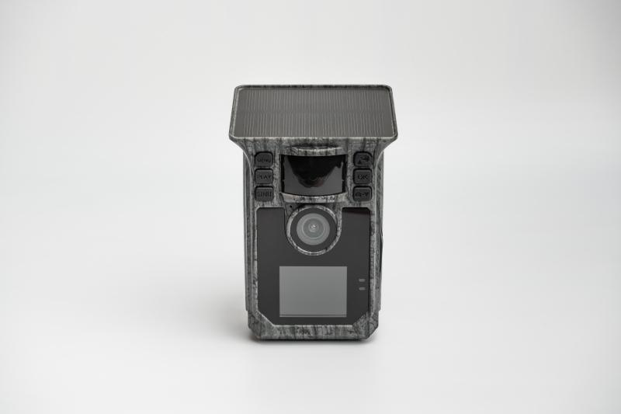
Technaxx Solar Wifi Wildcam TX-326

Artikelnummer | 5269 |  | VE | 16
EAN | 4260358128498 |  | Stück pro Palette | 384
Zollnummer | 85258300 |  | Lagen Pro Palette | 4

Abmessungen - Artikel
Länge(cm) | Breite(cm) | Höhe(cm) | Gewicht(g)
8.5 | 6.5 | 13 | 272

Abmessungen - Artikelverpackung
Länge(cm) | Breite(cm) | Höhe(cm) | Leergewicht(g) | Gewicht(g) Artikel+Verpackung
20.5 | 12 | 10 | 118 | 650

Abmessungen - VE Karton (Masterkarton)
Länge(cm) | Breite(cm) | Höhe(cm) | Gewicht(g)
47.5 | 28 | 43.5 | 12330

Verpackung - Bestandteile
Rest Zubehör (g) | Papier/Pappe (g) | Styropor (g) | Kunstst. Hohlkörper(g) | Kunstst. Folien(g) | Materialverbunde (g)
124 | 138 | 0 | 0 | 3 | 0

Batterie- / Akkuinformationen
Batterie-benötigt | Batterie enthalten | Batterie-Typ | Batterie-System(Art)
Ja | Ja | Akku | Li-Ion - Lithium-Ionen-Akku
Anzahl(stk.) | Gewicht/Stk.(g) | Energiedichte(WH/Kg) | Leistung(WH)
1 | 92 | 201.1 | 18.5

Lithium Baterie
Energiegehalt | Gewicht (Kg)
5 | 92

Weiterführende Informationen
Technaxx Reseller Portal

